ISTRUZIONI
ISTRUZIONI PER LA COMPILAZIONE
COMPILARE SOLO LE CELLE IN GIALLO
Le celle in grigio sono da compilare a cura dell'utente

Titolo del progetto |  | Inserire il titolo del progetto
Area di intervento |  | Selezionare dall'elenco l'area di intervento
Organizzazione proponente / soggetto capofila |  | Mettere il nome dell'organizzazione proponente / capofila

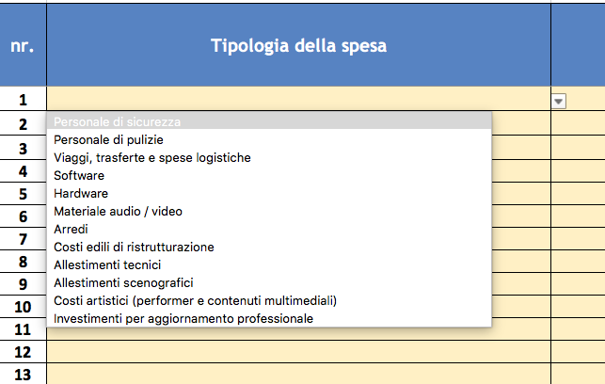
nr. | Numero progressivo della voce di spesa | NON MODIFICARE
Tipologia della spesa | Tipologia della spesa | Selezionare dall'elengo la tipologia della spesa
DESCRIZIONE VOCI DI SPESA | Mettere la descrizione della spesa prevista
IMPORTO SOGGETTO CAPOFILA | Indicare l'importo del costo a carico del soggetto capofila
IMPORTO PARTNER N.1 | Indicare l'importo del costo a carico del primo partner
IMPORTO PARTNER N. 2 | Indicare l'importo del costo a carico del secondo partner
IMPORTO PARTNER N. 3 | Indicare l'importo del costo a carico del terzo partner
IMPORTO PARTNER N. 4 | Indicare l'importo del costo a carico del quarto partner
IMPORTO PARTNER N. 5 | Indicare l'importo del costo a carico del quinto partner
Importo Complessivo | Totale del costo previsto per la tipologia di spesa | FORMULA AUTOMATICA. NON MODIFICARE

 |  | Il totale dei costi del progetto è calcolato in automatico. NON MODIFICARE

 |  | Inserire il contributo richiesto. Il contributo richiesto deve essere compreso tra 5.000 e 30.000 Euro

 |  | FORMULA AUTOMATICA. NON MODIFICARE. La percentuale del contributo non può essere superiore al 50%

ATTENZIONE!!!!
Il totale delle spese riferite alla tipologia: "Altri costi" non deve superare il 20% dei costi totali del progetto

ATTENZIONE!!!!
Compilare entrambi i fogli relativi ai Costi e alle Entrate previste

